シート1
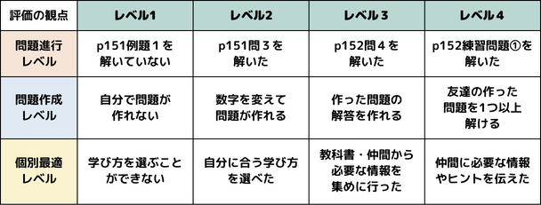
 |  | 11/2 3-1 「表面積比と体積比」
【課題の設定】 | ① | 「今日の学習内容」に「表面積比と体積比」と記入
 | ② | 目標レベル・学び方・今の状況を変更<-14:35>
【情報の収集】 | ③ | p151の例題１を「ちらっと見て」「動画を見て」から選んで解いてPadlet<-14:45>
【整理分析】 | ④ | p151問３を解いてPadletへ。<-14:55> |  |  | 動画相似比1102.mp4
 | ⑤ | p152問４も同様にPadletへ。<-15:05>
【表現】 | ⑥ | 例題１を改変して自分なりの問題と回答を作る<-15:15>
【整理分析】 | ⑦ | 友達の作った問題を解く
【発展課題】 | ⑧ | 終わったら近くの人を助けるor p151の練習問題①
【まとめ】 | ⑨ | 振り返り<-15:20>
 | 番号 | 名前 | ①学習内容 | ②進行目標 | ②作成目標 | ②最適目標 | ②学び方 | ②今の状況 | 進行度 | 問題作り | 個別最適 | 「内容」の振り返り | 「学び方」の振り返り | 動画を見たか
 | 先生 | 守屋颯人
 | 1
 | 2
 | 4
 | 5
 | 6
 | 7
 | 8
 | 9
 | 10
 | 11
 | 12
 | 13
 | 14
 | 15
 | 16
 | 18
 | 19
 | 20
 | 21
 | 22
 | 23
 | 24
 | 25
 | 26 | 欠席
 | 27
 | 28
 | 29
 | 30
 | 31
 | 33
 | 34

